Oppskrift
TunfiskwrapTunfiskwrap
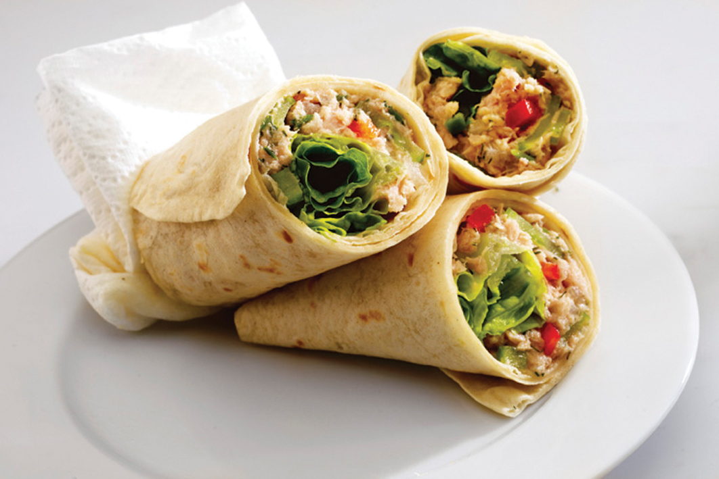

Hell oljen av tunfisken. Mos tunfisken med en gaffel, og rør sammen med hakket løk, limesaft, sennep og olje. Smør tunfisksalaten utover tortillaen. Fordel salatblader, selleri og paprika på midten av tortillaen, og rull sammen på ønsket måte. Hell oljen av tunfisken. Mos tunfisken med en gaffel, og rør sammen med hakket løk, limesaft, sennep og olje. Smør tunfisksalaten utover tortillaen. Fordel salatblader, selleri og paprika på midten av tortillaen, og rull sammen på ønsket måte.
Number of servingsNumber of servings | 1
EPDEPD | ProductProduct | Per servingPer serving |  | TotalTotal |  | QtyPerPackQtyPerPack | PackSizePackSize | PackUnitPackUnit | PackagingPackaging | ItemsItems
 | Limejuice ReaLime Limejuice ReaLime | 0.001 | ll | 0 | ll |  |  |  |  | 0
734988734988 | Dijon Sennep *(Sennep)Dijon Sennep *(Sennep) | 0.0075 | kgkg | 0 | kgkg | 6 | 1 | kgkg | 6x1kg6x1kg | 0
123208123208 | Extra virgin olivenolje Extra virgin olivenolje | 0.01 | ll | 0 | ll | 4 | 3 | ll | 4x3l4x3l | 0
 | Mission Hvetetortilla 30cm Mission Hvetetortilla 30cm | 1 | stkstk | 0 | stkstk |  |  |  |  | 0
 | Mission Tortilla hvete, Fullkorn 25 cm Mission Tortilla hvete, Fullkorn 25 cm | 1 | stkstk | 0 | stkstk |  |  |  |  | 0
 | Tunfisk i olje Tunfisk i olje |  |  | 0 |  |  |  |  |  | 0
 | Løk, finhakket Løk, finhakket |  |  | 0 |  |  |  |  |  | 0
 | Selleri, finhakket Selleri, finhakket |  |  | 0 |  |  |  |  |  | 0
 | Paprika, rød, i terninger Paprika, rød, i terninger |  |  | 0 |  |  |  |  |  | 0
 | Grønn salat Grønn salat |  |  | 0 |  |  |  |  |  | 0

 | * Allergens* Allergens

